EXP시트_예제
LV | 1안 | 2안 | 3안 | 4안 | 5안
1 | 24 | 24 | 58 | 24 | 240
2 | 24 | 48 | 106 | 130 | 1300
3 | 24 | 72 | 178 | 308 | 3080
4 | 24 | 96 | 274 | 582 | 5820
5 | 24 | 120 | 394 | 976 | 9760
6 | 24 | 144 | 538 | 1514 | 15140
7 | 24 | 168 | 706 | 2220 | 22200
8 | 24 | 192 | 898 | 3118 | 31180
9 | 24 | 216 | 1114 | 4232 | 42320
10 | 24 | 240 | 1354 | 5586 | 55860
 | 3안 | 4안 | 5안
1 | 58 | 24 | 240
2 | 106 | 130 | 1300
3 | 178 | 308 | 3080
4 | 274 | 582 | 5820
5 | 394 | 976 | 9760
6 | 538 | 1514 | 15140
7 | 706 | 2220 | 22200
8 | 898 | 3118 | 31180
9 | 1114 | 4232 | 42320
10 | 1354 | 5586 | 55860
11 | 1618 | 7204 | 72040
12 | 1906 | 9110 | 91100
13 | 2218 | 11328 | 113280
14 | 2554 | 13882 | 138820
15 | 2914 | 16796 | 167960
16 | 3298 | 20094 | 200940
17 | 3706 | 23800 | 238000
18 | 4138 | 27938 | 279380
19 | 4594 | 32532 | 325320
20 | 5074 | 37606 | 376060
21 | 5578 | 43184 | 431840
22 | 6106 | 49290 | 492900
23 | 6658 | 55948 | 559480
24 | 7234 | 63182 | 631820
25 | 7834 | 71016 | 710160
26 | 8458 | 79474 | 794740
27 | 9106 | 88580 | 885800
28 | 9778 | 98358 | 983580
29 | 10474 | 108832 | 1088320
30 | 11194 | 120026 | 1200260
31 | 11938 | 131964 | 1319640
32 | 12706 | 144670 | 1446700
33 | 13498 | 158168 | 1581680
34 | 14314 | 172482 | 1724820
35 | 15154 | 187636 | 1876360
36 | 16018 | 203654 | 2036540
37 | 16906 | 220560 | 2205600
38 | 17818 | 238378 | 2383780
39 | 18754 | 257132 | 2571320
40 | 19714 | 276846 | 2768460
11 | 24 | 264 | 1618 | 7204 | 72040
12 | 24 | 288 | 1906 | 9110 | 91100
13 | 24 | 312 | 2218 | 11328 | 113280
14 | 24 | 336 | 2554 | 13882 | 138820
15 | 24 | 360 | 2914 | 16796 | 167960
16 | 24 | 384 | 3298 | 20094 | 200940
17 | 24 | 408 | 3706 | 23800 | 238000
18 | 24 | 432 | 4138 | 27938 | 279380
19 | 24 | 456 | 4594 | 32532 | 325320
20 | 24 | 480 | 5074 | 37606 | 376060
21 | 24 | 504 | 5578 | 43184 | 431840
22 | 24 | 528 | 6106 | 49290 | 492900
23 | 24 | 552 | 6658 | 55948 | 559480
24 | 24 | 576 | 7234 | 63182 | 631820
25 | 24 | 600 | 7834 | 71016 | 710160
26 | 24 | 624 | 8458 | 79474 | 794740
27 | 24 | 648 | 9106 | 88580 | 885800
28 | 24 | 672 | 9778 | 98358 | 983580
29 | 24 | 696 | 10474 | 108832 | 1088320
30 | 24 | 720 | 11194 | 120026 | 1200260
31 | 24 | 744 | 11938 | 131964 | 1319640
32 | 24 | 768 | 12706 | 144670 | 1446700
33 | 24 | 792 | 13498 | 158168 | 1581680
34 | 24 | 816 | 14314 | 172482 | 1724820
35 | 24 | 840 | 15154 | 187636 | 1876360
36 | 24 | 864 | 16018 | 203654 | 2036540
37 | 24 | 888 | 16906 | 220560 | 2205600
38 | 24 | 912 | 17818 | 238378 | 2383780
39 | 24 | 936 | 18754 | 257132 | 2571320
40 | 24 | 960 | 19714 | 276846 | 2768460

Content_Index
 | Indext
 | Title | Sheet Name | Sheet Content | Use ID | Table Content | Connecting Sheet
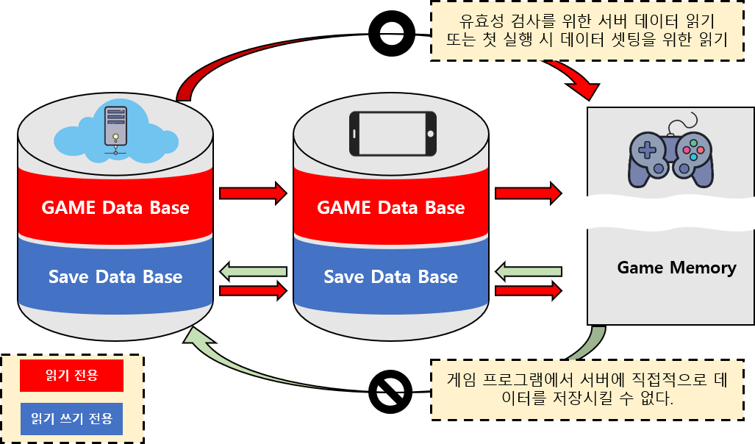 | Game Data | Character | Game Character Data Definition | 10001 | <캐릭터 생성시 사용되는 값> SID : 몬스터 등장 스테이지 설정 MTAG : 해당캐릭터의 종류(플레이어인지 몬스터인지) STAG : 몬스터의 경우 세부 부류로 일반몬스터, 엘리트 몬스터, 보스몬스터로 분류 CharName : 몬스터, NPC의 이름 Prefab : 해당 하는 프리팹 설정 <기본 값 (Character_script에서 참조)> fHP : 기본 체력 fShield : 기본 방어력 fPower : 기본 공격력 fSpeed : 기본 이동속도 fSeeRadius : 시야범위 Max_ : 위 기본 값들의 최대 값 <Manager에서 사용하는 값(몬스터의 경우 AI_Script)> UseItem : 현재 사용중인 아이템 (해당 아이템의 prefab을 출력) SubItem : 교체 대기 중인 아이템 (출력x) Level : 레벨 EXP : 경험치 SuperModeTime : 무적 시간 값 Skill : 스킬 데이터 Ability_00 : 능력치 강화용 시트 ClearStage : 최대 클리어 스테이지 표시 InvenSize : 인벤토리 사이즈 SealInvenSize : 봉인 아이템 보관용 인벤토리 사이즈( 창고 ) SealInven_1~5 : 보관 중인 아이템 정보 | Prefab : CharPrefab_Sheet UseItem, SubItem : Item_Sheet Level, Exp : LevelUP_Sheet, Stage_Sheet Skill : Skill_Sheet ClearStage : Stage_Sheet, Item_Sheet
 |  | Item | Game Item Data Definition | 20001 | <아이템 생성시 사용되는 값> MID : 메인 식별 아이디 SID : 서브 식별 아이디 ( 등장 스테이지 확인용 ) MTAG : 아이템 종류 설정 ( 무기, 포션, 악세사리, 휘발성 ) STAG : 아이템 세부 종류 설정 ( 무기 : 검, 총 ) ( 포션 : 힐링 , 버프 ) ( 악세사리 : NONE ) ( 휘발성 : 힐링, 버프 ) ItemName : 아이템 이름 ItmePrefab : 아이템 프리펩 b_IsSeal : 봉인 상태 여부 확인 <아이템의 기본 데이터> ItemClass : 아이템 등급 표기 ( 아이템 이름 색을 정함 ) AddHP : HP 회복 또는 최대치 상승에 영향을 주는 데이터 AddShiled : 방어력 상승에 영향을 주는 데이터 AddPower : 공격력 상승에 영향을 주는 데이터 AddSpeed : 이동속도 상승에 영향을 주는 데이터 AddTime : 시간값 회복에 영향을 주는 데이터 ItemSkill : 위 데이터 값으로 만들 수 없는 아이템 효과를 스킬에서 만들어 아이템의 효과로 설정함 ( 이후 스킬과 아이템 효과를 합쳐 스킬 테이블에 작성함 ) MaintainTime : 아이템 효과가 유지되는 시간 데이터 <무기 아이템에 사용되는 데이터> fAtkRadius : 검 류의 무기 아이템으로 공격시 필요한 공격 범위 값 fAtkDeley : 공격 이후 다음 공격으로 넘어가는데 소요되는 시간 값 bMultyAtk : 다중 공격이 가능한지 설정하는 값 MultyAtkCount : 다중 공격 가능한 경우 한번에 공격할 수 있는 대상의 개수 AddAtkCount : 한번의 공격에 추가 데미지를 주는 횟수 AddAtkDemage : 한번의 공격에 추가되는 데미지의 값 계산에 투입되는 상수값 (해당 값은 소수점 이하 값으로 주어지는 적에게 주어지는 데미지에 곱하는데 사용됨 ) p_UseEffect : 아이템 사용시 연출 효과 p_WearEffect : 아이템 착용시 연출 효과

 |  | Stage | Game Stage Data Definition | 30001 | MID : 층 식별 값 SID : 스테이지 식별 값 MinCount : 해당 층에 생성할 최소 방 개수 MaxCount : 해당 층에 생성할 최대 방 개수 StartRoom : 해당 층의 시작 방의 데이터 BossRoom : 해당 층의 보스 방의 데이터 RoomData_1~15 : 해당 층에 랜덤으로 생성되는 방들의 데이터 Give_EXP : 해당 층을 클리어 했을 시 유저에게 지급 될 예정 경험치 |  | w
 |  | Room |  | 40001 | MID : 방 식별 번호 PrefapName : 해당 방을 생성시 참조할 Prefab의 이름 RoomStatus : 해당 방의 종류 ( 시작 방인지 보스방인지 일반 방인지 설정함 ) b_RandomStruct : 해당 방에 랜덤 생성할 정보가 있는지 알려주는 데이터 SponStruct_1~5 : 해당 방에 랜덤 생성할 구조물의 종류를 지정 1~5 종 중 하나를 선택해 생성 Wave_1 : 몬스터 생성 1단계를 의미 false일 경우 생성 x Wave1_MinSpon : 1웨이브 몬스터 최소 생성 개수 Wave1_MaxSpon : 1웨이브 몬스터 최대 생성 개수 Wave1_SponMonster_1~5 : 1웨이브에 각 방마다 생성될 몬스터 종류 지정 Wave_2 : 몬스터 생성 2단계를 의미 false일 경우 생성 x Wave2_MinSpon : 2웨이브 몬스터 최소 생성 개수 Wave2_MaxSpon : 2웨이브 몬스터 최대 생성 개수 Wave2_SponMonster_1~5 : 2웨이브에 각 방마다 생성될 몬스터 종류 지정 NPC_1~3 : 전투 종료 후 등장할 NPC 지정 GiveEXP : 해당 방을 클리어한 이후 유저에게 지급될 예정의 EXP
 |  | StructObject | Data about be deployment Structure's to Room | 50001
 |  | Skill | Character Skill Data Definition | 60001
 |  | Poten |  | 70001 | MID : 데이터 식별 번호 SID : 잠재력 확인 번호 n_PotenLV : 잠재력 레벨 f_AddPower : 추가 공격력 f_AddHP : 추가 체력 f_AddSpeed : 추가 이동 속도 f_AddWeight : 추가 인벤토리 무게 f_DeCool : 스킬 쿨타임 감소량 <SID 1 번에 주로 활용되는 데이터> f_AddPower_percen : 캐릭터 체력 값에 00% 만큼 추가 공격력 제공 f_AddCritical_percen : 치명타 공격 확률 증가 f_AddCriticalDemage_percen : 치명타 데미지 증가량 증가 f_AddShiledIgnore_percen : 방어력 무시 확률
 |  | LevelUP | 플레이어 캐릭터의 레벨업에 필요한 레벨별 경험치량을 정리한 시트 | 80001 | Level : 플레이어의 레벨을 의미 NeedExp : 다음 레벨로 올라가는데 필요한 경험치 AbilityPoint : 해당 레벨을 달성했을때 지급되는 어빌리티 포인트 TotalPoint : 해당 레벨에서 어빌리티를 초기화 했을때 유저가 다시 받게 되는 어빌리티 포인트
 |  | CharPrefap |  | 90001 | PrefabData : 해당 프리펩의 폴더위치
 |  | ItemPrefap |  | 100001 | PrefabData : 해당 프리펩의 폴더위치
 |  | StructPrefap |  | 110001 | PrefabData : 해당 프리펩의 폴더위치
 |  | EffectPrefap |  | 120001 | PrefabData : 해당 프리펩의 폴더위치
 |  | UIPrefap |  | 130001 | PrefabData : 해당 프리펩의 폴더위치
 |  | NameTable |  | 140001 | Text
 | Save Data

 |  |  |  |  |  | 데이터 필드만 따로 빼서 보여줄 수 있으면 좋겠다. 전체적인 구성을 보기위해서 세부적으로 들어가게 되면 불필요한 작업을 하게됨
 |  |  |  |  |  | 스키마

DB_스키마
미완성 시트
Skill
n_MID
시트 이름
시트내 필드 요소들

Character
n_MID
n_SID
s_MTAG
s_STAG
s_CharName
p_CharPrefab
f_HP
f_Shilde
f_Power
f_Speed
f_SeeRadius
f_Time
c_UseItem
c_SubItem
n_Level
f_EXP
f_SuperModeTime
c_Skill1
c_Skill2
c_Skill3
c_Skill4
n_Ability_Force
n_Ability_Physical
n_Ability_Speed
n_Ability_Greed
n_Ability_System n_ClearStage
n_InvenSize n_SealInvenSize d_SealInven_1~5

미완성 시트
LevelUP
n_MID
n_Level f_NeedExp n_AbilityPoint n_TotalPoint
Effect
Prefab
MID : 데이터 식별 아이디
PrefabName : 데이터 이름
PrefabPoint : 데이터의 위치 ( 폴더 주소값)
미완성 시트

게임내 시스템
PlayerManager

Mon_AI
Poten
n_MID
n_SID
n_PotenLV f_AddPower f_AddHP f_AddSpeed
f_AddWeight f_DeCool f_AddPower_Percen f_AddCritical_Percen f_AddCriticalDamage_Percen f_AddShiledIgnore_Percen
미완성 시트

Item_Manager
 | Prefab의 종류별로 시트를 나누어 주소값을 데이터로 저장한다.
 | 폴더별로 연관된 데이터를 묶어 관리하는 것처럼 관련 데이터를 쉽게 접근하고 조정할 수 있도록 하기 위해
 | Prefab 시트에 저장된 주소값을 통해 게임 실행시 데이터를 찾아 게임에 올려 실행 할 수 있도록 한다.

System파트에 스킬 부분은 Skill 시트와 함께 작성

Stage
n_MID
n_SID
n_MinCount n_MaxCount c_StartRoom c_BossRoom c_RoomData_1~15 f_GiveEXP
Item
n_MID
n_SID
s_MTAG
s_STAG
s_ItemName
p_ItemPrefab
n_ItemClass
b_IsSeal
f_AddHP
f_AddShilde
f_AddPower
f_AddSpeed f_AddTime c_ItemSkill f_Maintain_T
f_AtkRadius
f_AtkDeley
b_MultyAtk
n_MultyAtkCount n_AddAtkCount f_AddAtkDemage
p_UseEffect p_WearEffect

Room
n_MID
s_PrefapName s_RoomStatus b_RandomStruct c_SponStruct_1~15
b_Wave1 n_Wave1_MinSpon n_Wave1_MaxSpon
c_Wave1_SponMonster_1~5
b_Wave2
n_Wave2_MinSpon
n_Wave2_MaxSpon c_Wave2_SponMonster_1~5 c_NPC_1~3 f_GiveEXP

Don_Manager

미완성 시트
StructObject
n_MID

